신청서
화면명 |  | 파트너스 신청 | 화면영문명
화면URL |  | http://ekp.smiledev.net/eNovator/GSWF/WebPage/Partners/PartnersRequest.aspx
진입경로 |  | 전자결재 > 결재문서작성 > 전산 > 파트너스 신청 > 신청
화면설명 |  | 파트너스 신청 화면
화면 캡쳐
1
4
8
2
3
8
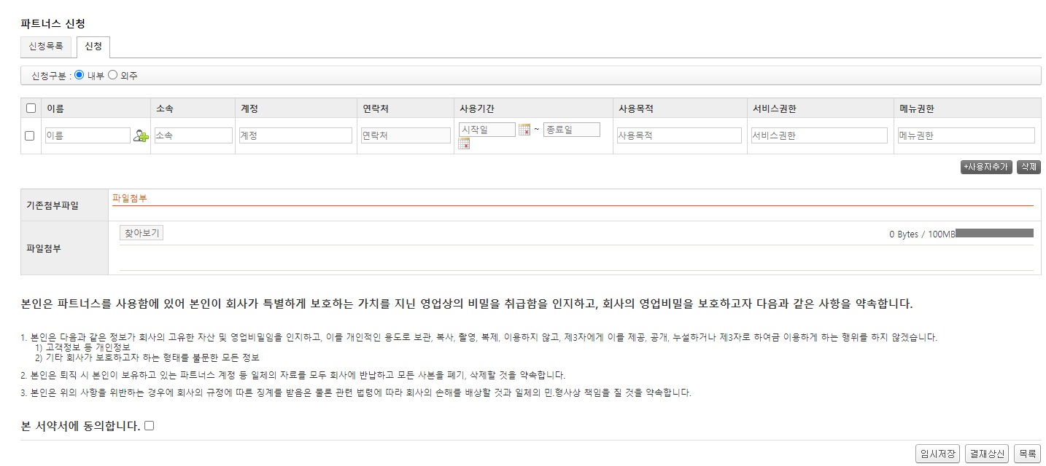 |  |  |  |  | 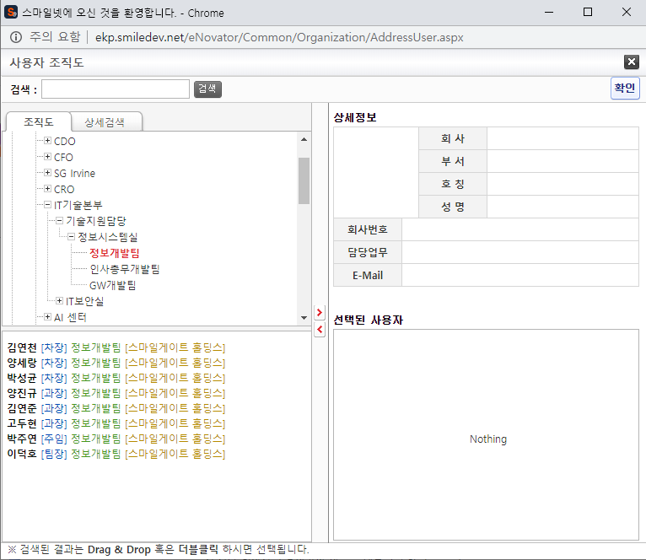
5
6
7
주요 기능정의
 | 기능명 | 기능설명 |  | 함수명
1 | 파트너스 정보 입력 | 파트너스 정보 입력
2 | 사용자 추가 버튼 | 파트너스 입력을 위한 행을 생성 |  | $('#btnAdd').click
3 | 삭제 버튼 | 선택 된 행을 삭제 |  | $('#btnDel').click
4 | 찾아보기 버튼 | 외근 종료 시간 입력 |  | $('#AddFile').UploadControl
5 | 임시저장 버튼 | 총 외근 시간 자동 계산 |  | $('#BtnSave').click
6 | 결재상신 버튼 | 외근 사유 입력 |  | $('#BtnDraft').click
7 | 목록 버튼 | 사용자 추가 |  | PartnersRequestList.aspx
8 | 사용자 검색 버튼 | 사용자 팝업 호출 |  | finduser

주요 메소드 정의
호출Controller |  | 메소드명 | 메소드 설명

추가사항(기타 사항을 자유롭게 기재)

팝업 - 전자결재 양식
화면명 |  | 파트너스 신청 | 화면영문명
화면URL |  | http://ekp.smiledev.net/eNovator/GSWF/WebPage/ApprovalForms/ApprovalFormCtrl.aspx
진입경로 |  | 전자결재 > 결재문서작성 > 전산 > 파트너스 신청 > 신청
화면설명 |  | 파트너스 신청 양식 화면
화면 캡쳐
6
7
8
9
4
1
10
11
12
5
7
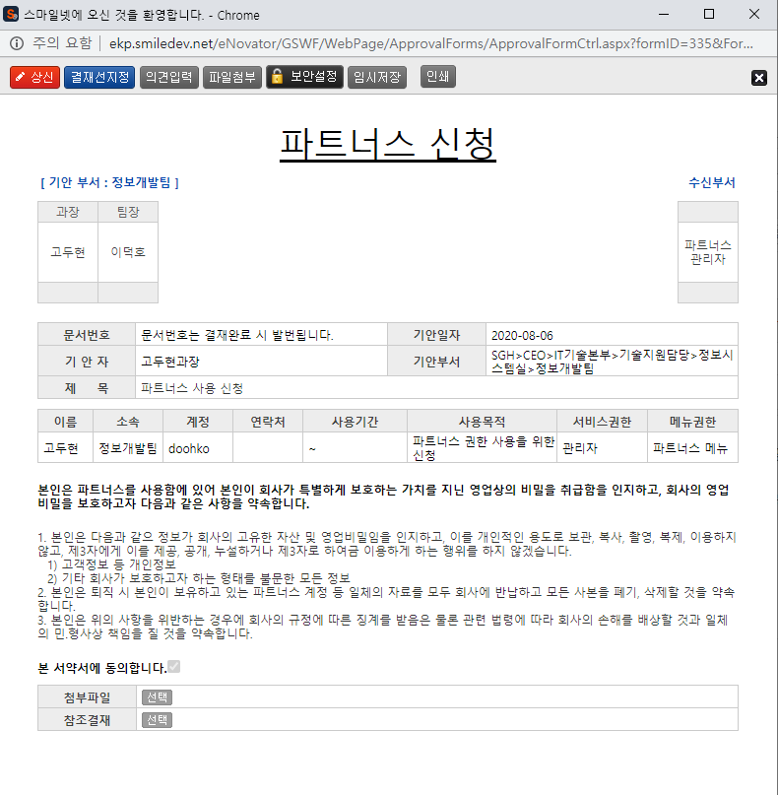 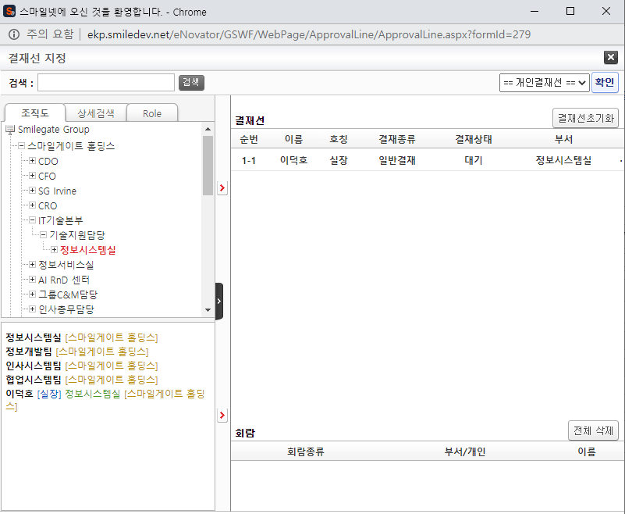
9
13
2
3
주요 기능정의
 | 기능명 | 기능설명 |  | 함수명
1 | 전자결재 기본 정보 | 제목 및 상신 문서 기본 정보 입력 화면
2 | 파트너스 신청 정보 | 신청 된 파트너스 정보 표시
3 | 첨부파일 참조결재 선택 | 첨부 파일 및 참조결재 정보 입력 화면
4 | 기안 결재자 | 기안자 결재 프로세스 정보를 확인 가능한 영역
5 | 수신 결재자 | 수신자 결재 프로세스 정보를 확인 가능한 영역, 수신자가 없을 시 기안 결재자 영역
6 | 상신 버튼 | 결재 상신 |  | DraftAction_OnClick
7 | 결재선지정 버튼 | 결재선 지정 관련 팝업 창 호출 |  | TotalApprovalLineMgr
8 | 의견입력 버튼 | 의견 입력 창 노출 |  | DraftComment_OnClick
9 | 파일첨부 버튼 | 첨부 파일 Div 화면 노출 |  | FileAttach_OnClick
10 | 보안설정 버튼 | 문서 보안 설정, 보안 된 문서는 지정된 회람자만 문서를 볼 수 있습니다. |  | SetSecurity_OnClick
11 | 임시저장 버튼 | 결재 작성 내용 임시 저장 |  | TempSave_OnClick
12 | 인쇄 버튼 | 화면 인쇄 |  | printNow
13 | 참조결재 선택 버튼 | 참조 결재 팝업 창 호출 |  | _FORM_fnSelectDocLink
주요 메소드 정의
호출Controller |  | 메소드명 | 메소드 설명
6 | ApprovalFormCtrl.aspx | DraftAction_OnClick
6-1 | Draft.aspx | draft | EKP_WORKFLOW.DBO.USP_REPORT_REQUEST
6-2 | Draft.aspx | InsertApprovalDocExtendField | EKP_WORKFLOW.DBO.USP_UAN_EXTEND_FIELD_INSERT
6-3 | Draft.aspx | DraftTempDocDelete

추가사항(기타 사항을 자유롭게 기재)
Legacy 정보가 연동되어 있습니다. 관리자 - 양식 관리, Legacy 부분을 참조 하십시오.

관리자 - 양식 관리 - Legacy 연동
화면명 |  | 양식 관리 | 화면영문명
화면URL |  | http://ekp.smiledev.net/eNovator/GSWF/WebPage/Admin/FormAdmin.aspx?COM_CD=H0000000
진입경로 |  | 관리자 > 양식 관리 > 파트너스 신청
화면설명 |  | 양식 관리 Legacy 연동 Url 링크 정보
화면 캡쳐
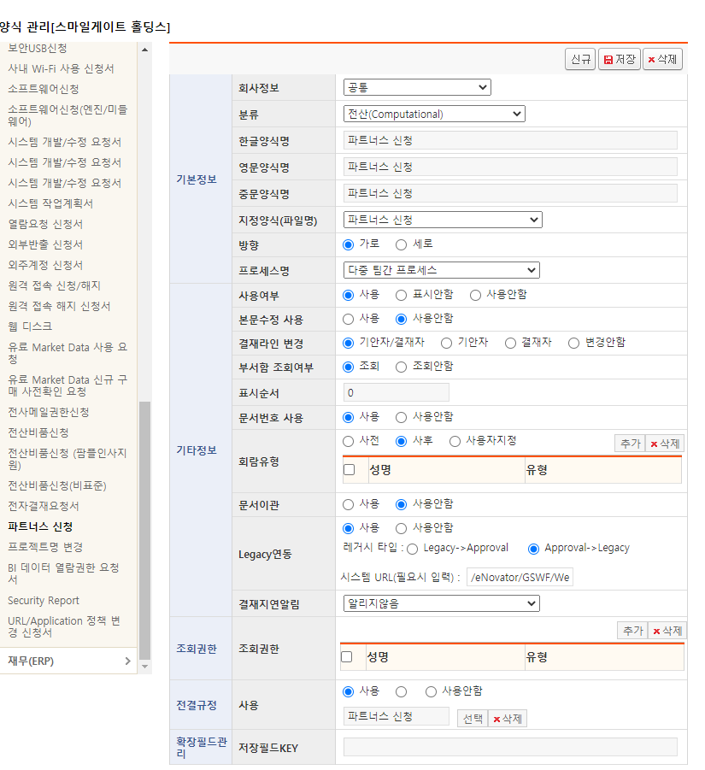

주요 기능정의
 | 기능명 | 기능설명 |  | 함수명

주요 메소드 정의
호출Controller |  | 메소드명 | 메소드 설명

추가사항(기타 사항을 자유롭게 기재)

목록
화면명 |  | 파트너스 신청 목록 | 화면영문명
화면URL |  | http://ekp.smiledev.net/eNovator/GSWF/WebPage/Partners/PartnersRequestList.aspx
진입경로 |  | 전자결재 > 결재문서작성 > 전산 > 파트너스 신청 목록
화면설명 |  | 파트너스 신청 목록 화면
화면 캡쳐
2
1
3
4
4

주요 기능정의
 | 기능명 | 기능설명 |  | 함수명
1 | 신청하기 버튼 | 파트너스 신청 페이지로 이동 |  | PartnersRequest.aspx
2 | 파트너스 신청 목록 | 신청 목록 정보가 노출 되며 신청자 정보 클릭 시 상세 페이지로 이동 |  | ready_listview
3 | 파트너스 상세 페이지 | 파트너스 상세 페이지 이동 |  | ready_listview
4 | 페이징 | 파트너스 신청 목록 페이징 |  | ListViewPagingControlManager

주요 메소드 정의
호출Controller |  | 메소드명 | 메소드 설명
2 | PartnersRequestList.aspx | search | 검색 조건에 기준 파트너스 목록 가져오기 함수
2-1 | PartnersRequest_Ajax | SelectList | EKP_WORKFLOW.DBO.USP_PARTNERS_LIST_SELECT

추가사항(기타 사항을 자유롭게 기재)

상세화면
화면명 |  | 파트너스 신청 상세 | 화면영문명
화면URL |  | http://ekp.smiledev.net/eNovator/GSWF/WebPage/Partners/PartnersRequest.aspx?REQ_IDX=16
진입경로 |  | 전자결재 > 결재문서작성 > 전산 > 파트너스 신청 목록 > 상세
화면설명 |  | 파트너스 신청 상세 화면
화면 캡쳐
1
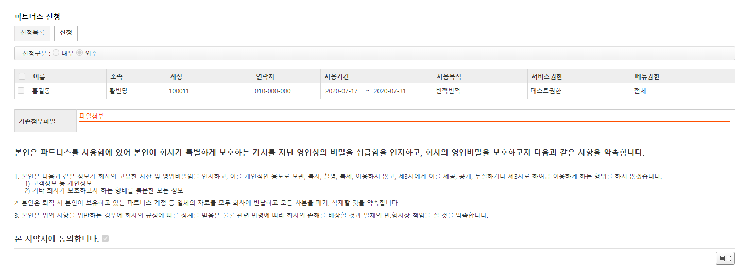

주요 기능정의
 | 기능명 | 기능설명 |  | 함수명
1 | 목록 버튼 | 파트너스 신청 목록으로 이동 |  | PartnersRequestList.aspx

주요 메소드 정의
호출Controller |  | 메소드명 | 메소드 설명

추가사항(기타 사항을 자유롭게 기재)

